物料及工装采购价格审批表 (13)
物料及工装采购价格审批表（未税、元）
 |  |  |  |  |  |  |  | 编号：
序号 | 图号/编码 | 物料/工装名称 | 单位 | 厂家报价 | 增值税率 | 目标价格 | 报批价格 | 审批价格 | 供应商 | 备注
1 | SHT0010060 | 安全带上支撑钢丝 | 件 | 0.5523 | 13% | 0.3680 | 0.3680 | 0.3680 | 海兴中盛弹簧有限公司 | H6座椅项目,送至河北工厂
2 | BSP0010016 | 坐垫翻折限位钣金回位簧 | 件 | 0.1905 | 13% | 0.1177 | 0.1177 | 0.1177 | 海兴中盛弹簧有限公司 | H6座椅项目,送至河北工厂
3 | SHT0010465 | 气管防护弹簧 | 件 | 0.1911 | 13% | 0.1166 | 0.1860 | 0.1860 | 海兴中盛弹簧有限公司 | H6座椅项目,送至河北工厂
4 | SHT0013729 | 扶手手轮弹簧 | 件 | 0.3500 | 13% | 0.1348 | 0.3400 | 0.3400 | 海兴中盛弹簧有限公司 | H6座椅项目,送至河北工厂
5 | SHT0015007 | 靠背支撑钢丝 | 件 | 0.3138 | 13% | 0.3090 | 0.3090 | 0.3090 | 海兴中盛弹簧有限公司 | H4-2.2座椅项目，送至河北工厂
6 | SHT0012748 | 靠背肩部钢丝 | 件 | 0.1465 | 13% | 0.0984 | 0.0984 | 0.0984 | 海兴中盛弹簧有限公司 | L6000座椅项目,送至河北工厂
7 | BPC0010208 | 连接件 | 件 | 0.2716 | 13% | 0.1067 | 0.2716 | 0.2716 | 海兴中盛弹簧有限公司 | 腰托阀项目,送至安路普
8 | BPC0010038 | 溢流弹簧 | 件 | 0.2104 | 13% | 0.1313 | 0.1313 | 0.1313 | 海兴中盛弹簧有限公司 | 腰托阀项目,送至安路普
9 | BPC0010037 | 复位弹簧 | 件 | 0.2160 | 13% | 0.1369 | 0.1369 | 0.1369 | 海兴中盛弹簧有限公司 | 腰托阀项目,送至安路普
说明： 1.前期H6项目有4个产品无价格（含1种新增件），H4-2.2、L6000及安路普腰托阀有5种新增件需要定价，共计9种产品需要定价 2.经过与海兴中盛沟通，其中3种产品高于目标价，厂家反馈已是最低价，并有详细报价，见附件。 3.针对与价格差异，我司再次寻源，咨询到天津沛衡弹簧厂，为丰田、长城等企业供货，得到报价均高于我司目标及海兴最低价，详见附件。

总经理 日期： |  | 厂长 日期： |  | 采购负责人 日期： |  |  | 成本部门 日期： |  | 采购工程师 日期：

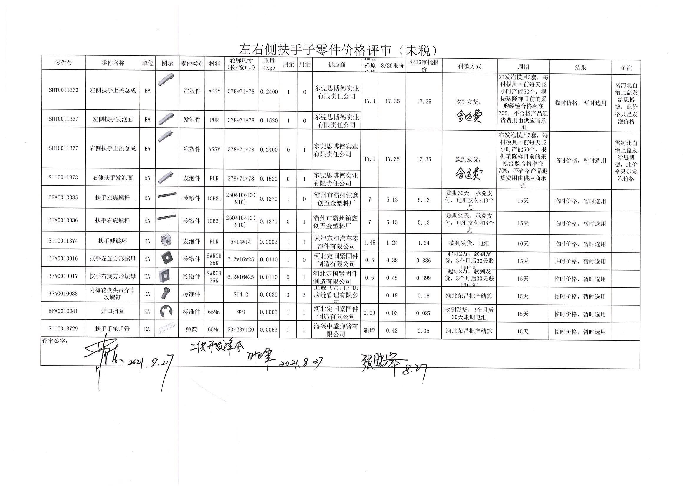

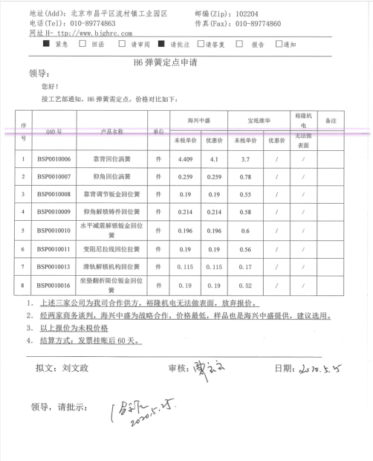

物料及工装采购价格审批表 (塑料滚轮验证)
物料及工装采购价格审批表（未税、元）
 |  |  |  |  |  |  |  |  | 编号： |  |  |  |  |  |  |  | 加工费
序号 | 图号/编码 | 物料/工装名称 | K3号 | 单位 | 厂家报价 | 增值税率 | 目标价格 | 报批价格 | 审批价格 | 供应商 | 备注 | 料棒材质 | 料棒规格 | 棒料未税单价 | 出件数量 | 材料费 | 断料 | 车床削圆 | 倒角 | 钻孔 | 系数 | 合计 | 备注
1 | SHT0014500 | POM滚轮 |  | 件 | 1.8000 | 13% | #N/A | 1.8000 | 1.8000 | 霸州市政锦五金制品有限公司 |  | POM | 1米/根 | 30-40 | 32-35 | 0.85714285714 | 0.1 | 0.33333333333 | 0.1 | 0.083333333333 | 120% | 1.7685714286 | 北京材料厂不开票
说明： 1.接到技术部需求，为降低成本，现对原金属滚轮进行优化，预改成POM滚轮。 2.现不能锁定POM滚轮是否可以达到预期效果，故临时采用机加方式，单次调取560件用于小批市场验证。调取方式为由机加工厂分别从我司指定的材料厂（北京大兴华塑料制品有限公司）调取棒料，制作460件滚轮，另从市场上购入相同材质棒料制作100件滚轮。 3.现我部联系机加工件厂霸州政锦，提报价格为未税1.8元/件，560件滚轮共计未税1008元。沧州旭兴未税2.8元/件，560件滚轮共计未税1568元。 4.现申请由霸州政锦制作，如后期验证POM滚轮可行，再与技术部进一步讨论是否可以通过注塑方式制作。

总经理 日期： |  | 厂长 日期： |  |  | 采购负责人 日期： |  |  | 成本部门 日期： |  | 采购工程师 日期：

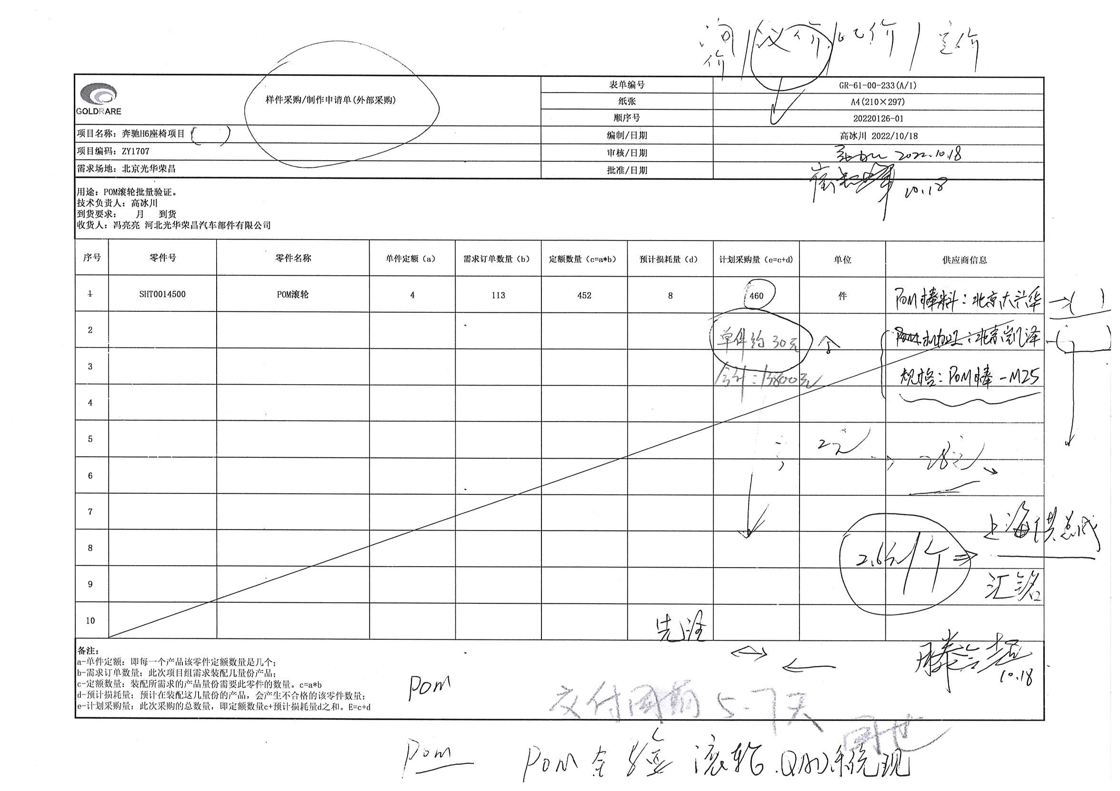

物料采购价格审批表-霸州政锦1
物料采购价格审批表（未税、元）
采购工厂：河北光华荣昌汽车部件有限公司 |  |  |  |  |  |  |  |  |  |  |  | 编号： |  |  |  |  | 凌派报价 | 天津佳旭
序号 | 图号/编码 | 物料/工装名称 | 单位 | 供应商报价 |  | 增值税率% | 相同/类似物料价格 | 目标价格（不含模摊） | 报批价格 |  | 单件模摊 | 审批价格 |  | 供应商全称 | 备注（如模具总价及分摊数量） | 供货比例
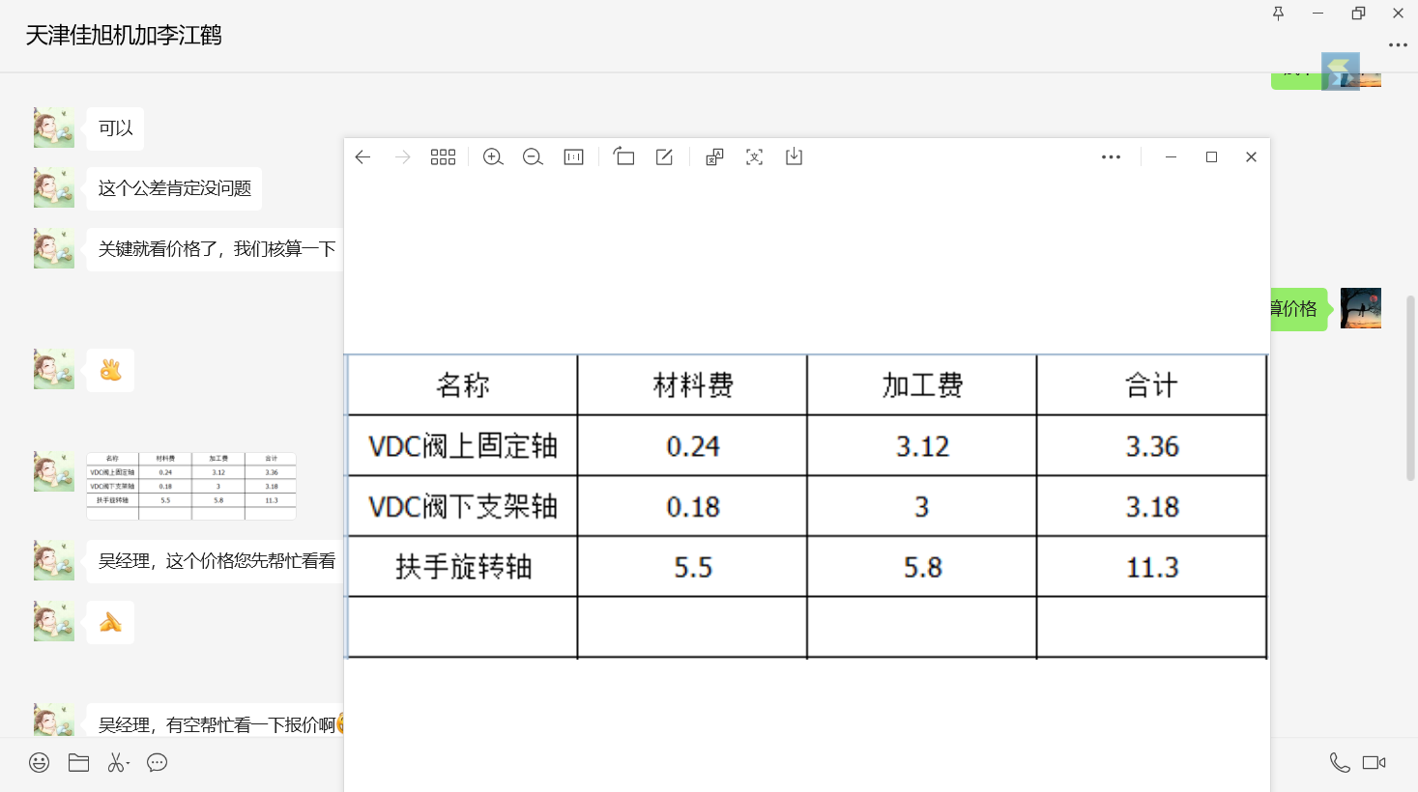
 |  |  |  | 基础价格 | 含模摊价格 |  |  |  | 主要原材料名称规格/价格 | 产品单价 |  | 基础价格 | 含模摊价格
1 | SHT0013109 | VDC阀下支架轴 | 件 | 0.6000 |  | 13% |  | 0.3694 |  |  |  | 0.4000 |  | 霸州市政锦五金制品有限公司 |  | 70%
 |  |  | 件 | 0.6000 |  | 13% |  | 0.3694 |  |  |  | 0.5000 |  | 沧州智凯金属制品有限公司 |  | 30%
2 | SHT0010054 | VDC阀上固定轴 | 件 | 0.7000 |  | 13% |  | 0.5035 |  |  |  | 0.5500 |  | 霸州市政锦五金制品有限公司 |  | 70%
 |  |  | 件 | 0.8000 |  | 13% |  | 0.5035 |  |  |  | 0.6000 |  | 沧州智凯金属制品有限公司 |  | 30%
3 | SHT0013120 | 扶手旋转轴 | 件 | 3.5000 |  | 13% |  | 2.9228 |  |  |  | 2.9000 |  | 霸州市政锦五金制品有限公司
说明（模具费评审、支付等情况）： 1.沧州智凯转移回VDC阀和扶手支架后，机加工件仍继续供货，并且需要进行重新定价，经过协商SHT0013109VDC阀下支架轴最终未税0.5元，SHT0010054VDC阀上固定轴未税0.6元。 2.我司联系霸州政锦，江苏凌派及天津一家机加工厂B点开发，最终霸州政锦价格合适。具体见附件。 3.现申请沧州智凯和霸州政锦同步定价，签订协议，形成双轨供货（按照霸州政锦70%，智凯30%供货比例），以防有断点风险

总经理 日期： |  |  | 厂长 日期： |  |  |  |  | 采购负责人 日期： |  |  | 成本部门 日期： |  |  | 采购工程师 日期：

物料采购价格审批表-江苏凌派
物料采购价格审批表（未税、元）
采购工厂：河北光华荣昌汽车部件有限公司 |  |  |  |  |  |  |  |  |  |  |  | 编号： |  |  |  | 天津佳旭
序号 | 图号/编码 | 物料/工装名称 | 单位 | 供应商报价 |  | 增值税率% | 相同/类似物料价格 | 目标价格（不含模摊） | 报批价格 |  | 单件模摊 | 审批价格 |  | 供应商全称 | 备注（如模具总价及分摊数量）
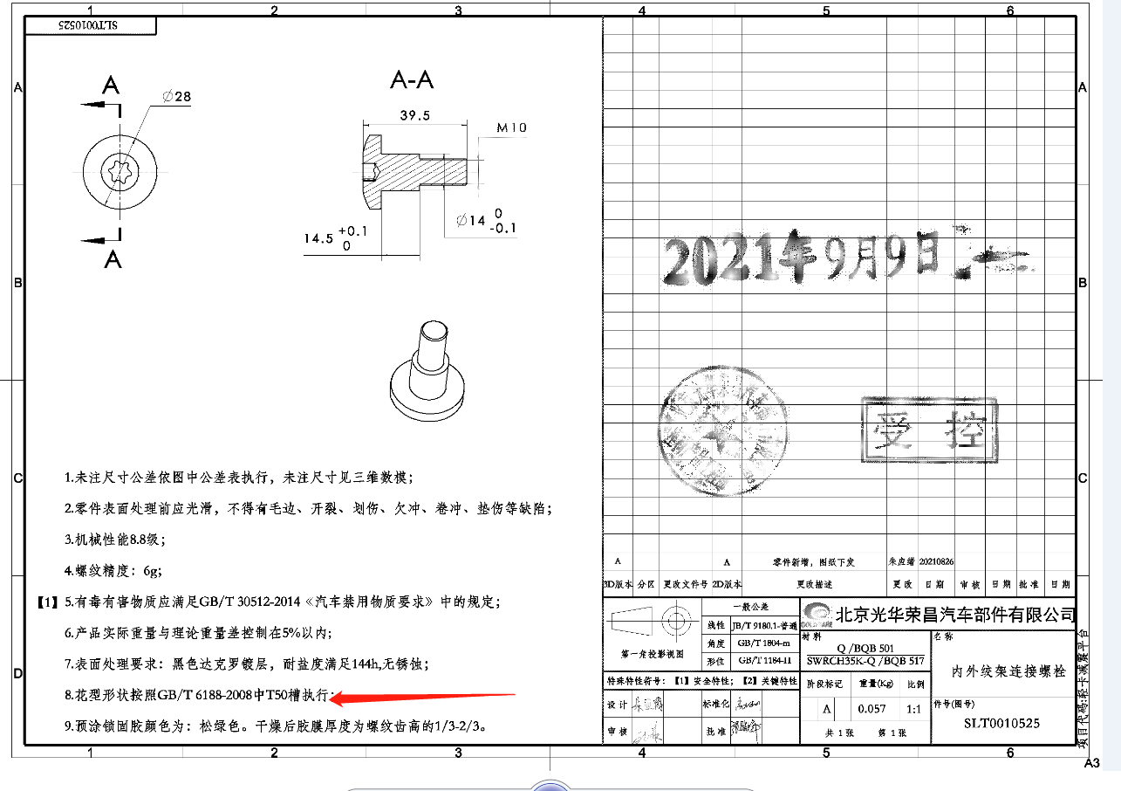
 |  |  |  | 基础价格 | 含模摊价格 |  |  |  | 主要原材料名称规格/价格 | 产品单价 |  | 基础价格 | 含模摊价格
1 | SLT0010525 | 内外绞架连接螺栓 | 件 | 1.5600 | 0.0080 | 13% | 0.5667 |  |  |  | 0.0080 | 1.5600 | 1.5680 | 江苏凌派通信科技有限公司 | 模具为未税8000，摊销10万

说明（模具费评审、支付等情况）： 黄骅兴岳目前的其他产品已开发B点供应商，成本有明显降低，兴岳剩余一种产品SLT0010525内外绞架连接螺栓，属于冷镦件，经过与霸州政锦及凌派沟通，凌派有优势，但此件需要热处理及涂胶等工艺，最终凌派的成本持平于兴岳，未税1.56元/件（不含模摊，含模摊1.568元），建议凌派进行B点开发，防止兴岳断供

总经理 日期： |  |  | 厂长 日期： |  |  |  |  | 采购负责人 日期： |  |  | 成本部门 日期： |  |  | 采购工程师 日期：

